テーブル仕様書
テーブル仕様書
 | こちらは受講生の皆さんが入力するシートになります。 こちらの仕様書は評価対象になりますので、提出時にアプリケーションと仕様が一致するか必ず確認してください。 また本案件の場合、テーブル数は10個以内で作成してください。
 | \
 | No. | テーブル名 | カラム名 | 型 | PRIMARY KEY | UNIQUE KEY | NOT NULL | FOREIGN KEY | ER図
 | XX | 例）testsテーブル
 |  |  | id | unsigned bigint | ○ |  | ○
 |  |  | user_id | unsigned bigint |  |  | ○ | users(id)
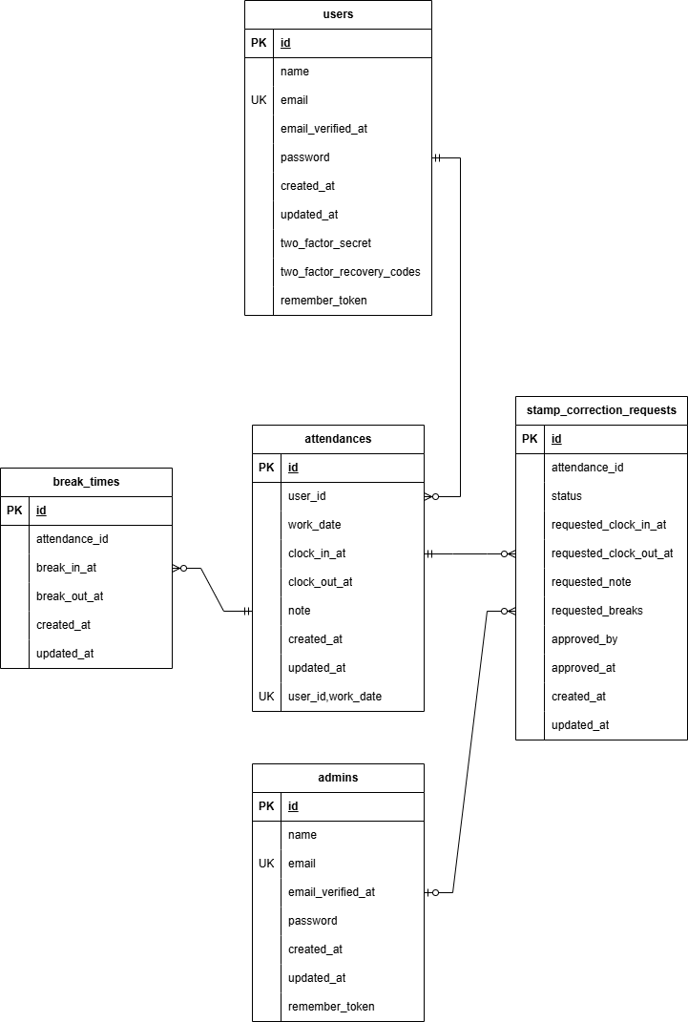
 |  |  | score | integer |  |  | ○
 |  |  | created_at | timestamp
 |  |  | updated_at | timestamp
 | 1 | Usersテーブル
 |  |  | id | unsigned bigint | ○ |  | ○
 |  |  | name | string |  |  | ○
 |  |  | email | string |  | ○ | ○ |  | こちらには作成したER図の画像を貼り付けてください。
 |  |  | email_verified_at | timestamp
 |  |  | password | string |  |  | ○
 |  |  | created_at | timestamp
 |  |  | updated_at | timestamp
 |  |  | two_factor_secret | text
 |  |  | two_factor_recovery_codes | text
 |  | ※ログイン状態を保持するRememberMe機能用のトークン。アプリ業務ロジックでは使用しない | remember_token※ | varchar(100)
 |  |  | two_factor_confirmed_at | timestamp

 | 2 | Adminsテーブル
 |  |  | id | unsigned bigint | ○ |  | ○
 |  |  | name | string |  |  | ○
 |  |  | email | string |  | ○ | ○
 |  |  | email_verified_at | timestamp
 |  |  | password | string |  |  | ○
 |  |  | created_at | timestamp
 |  |  | updated_at | timestamp
 |  | ※ログイン状態を保持するRememberMe機能用のトークン。アプリ業務ロジックでは使用しない | remember_token※ | varchar(100)

 | 3 | Attendancesテーブル
 |  |  | id | unsigned bigint | ○ |  | ○
 |  |  | user_id | unsigned bigint |  |  | ○ | users(id)
 |  |  | work_date | date |  |  | ○
 |  |  | clock_in_at | timestamp
 |  |  | clock_out_at | timestamp
 |  |  | note | varchar(255) |  |  | ○
 |  |  | created_at | timestamp
 |  |  | updated_at | timestamp

 | 4 | BreakTimesテーブル
 |  |  | id | unsigned bigint | ○ |  | ○
 |  |  | attendance_id | unsigned bigint |  |  | ○ | attendances(id)
 |  |  | break_in_at | timestamp |  |  | ○
 |  |  | break_out_at | timestamp
 |  |  | created_at | timestamp
 |  |  | updated_at | timestamp

 | 5 | StampCorrectionRequestsテーブル
 |  |  | id | unsigned bigint | ○ |  | ○
 |  |  | attendance_id | unsigned bigint |  |  | ○ | attendances(id)
 |  |  | status | string |  |  | ○
 |  |  | requested_clock_in_at | timestamp
 |  |  | requested_clock_out_at | timestamp
 |  |  | requested_note | string |  |  | ○
 |  |  | requested_breaks | json
 |  |  | approved_by | unsigned bigint |  |  |  | admins(id)
 |  |  | approved_at | timestamp
 |  |  | created_at | timestamp
 |  |  | updated_at | timestamp

 | ※ | ユニーク制約
 |  |  | UQ1 | attendances_user_id_work_date_unique
 |  |  |  | 対象： | user_id,work_date
 |  |  |  | 内容： | 同一ユーザーの同一勤務日は1件のみ
 |  |  |  | 目的： | 二重登録防止

 | ※ | インデックス
 |  |  | IDX1 | attendances_user_id_clock_out_at_index
 |  |  |  | 対象： | user_id,clock_out_at
 |  |  |  | 目的： | ユーザー別の勤怠一覧取得、未退勤判定の高速化
 |  |  | IDX2 | break_times_attendance_id_break_out_at_index
 |  |  |  | 対象： | attendance_id,break_out_at
 |  |  |  | 目的： | 勤怠別の休憩情報検索を高速化（休憩終了未入力の抽出等）
 |  |  | IDX3 | break_times_attendance_id_break_in_at_index
 |  |  |  | 対象： | attendance_id,break_in_at
 |  |  |  | 目的： | 勤怠別の休憩情報検索を高速化（休憩開始時刻での並び替え等）
 |  |  | IDX4 | stamp_correction_requests_status_created_at_index
 |  |  |  | 対象： | status,created_at
 |  |  |  | 目的： | 状態別の申請一覧取得を高速化（status×申請日時の検索・ソート）

